Sheet1
采购配置清单
序号 | 采购货物名称 | 规格或配置技术参数 | 单位 | 采购数量 | 市场单价（元） | 合计（元） | 备注 | 参考品牌型号 | 参考样式
1 | 万向轮 | 5寸、直径125mm | 个 | 12 | 15 | 180 |  | 国优 | 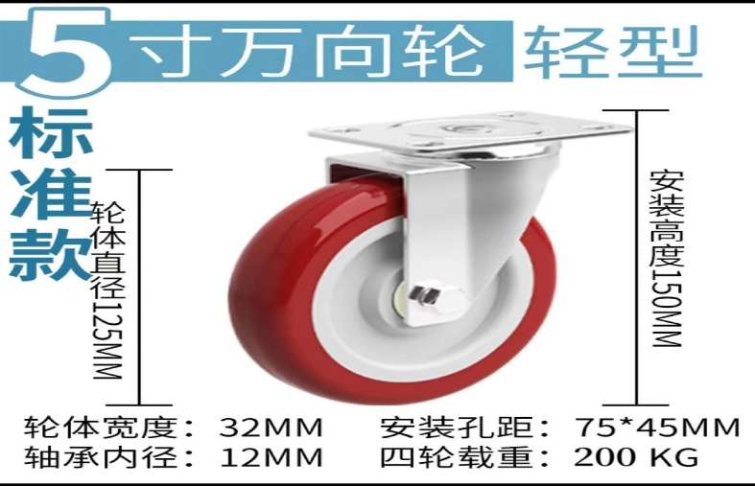
2 | 排气扇 | 分体12寸、铝扣板安装 | 套 | 20 | 105 | 2100 |  | 金玲
 | 自攻钉 | 尺寸规格：3.5*25mm，不锈钢 | 盒 | 5 | 28 | 140 |  | 国优 | 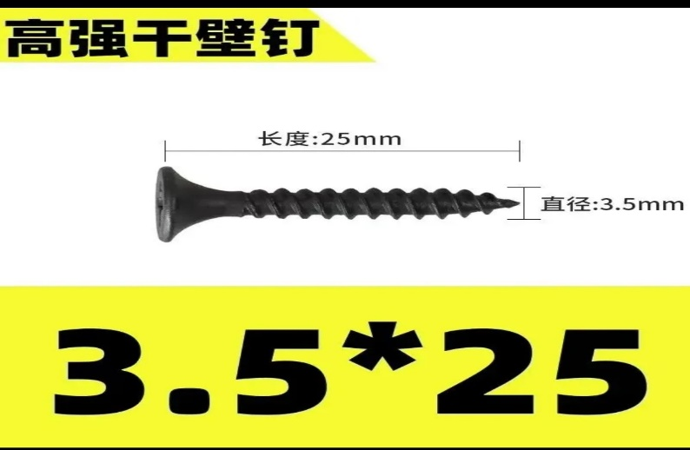
 | 自攻钉 | 尺寸规格：M5*25mm，不锈钢 | 盒 | 5 | 35 | 175 |  | 国优 | 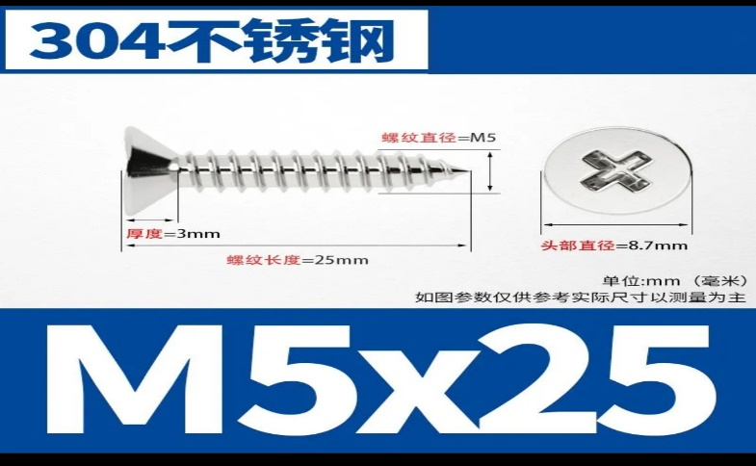
 | 排水管 | 规格：孔径32mm/31mm、可伸缩350-800mm、ABS工程塑料。（送样品确认） | 条 | 100 | 10 | 1000 |  | 国优
 | 30W不锈钢支架（含灯管、镇流器一体，共采购50个）1 | 30W、含不锈钢支架灯管镇流器一体 | 套 | 30 | 90 | 2700 |  | 国优 | 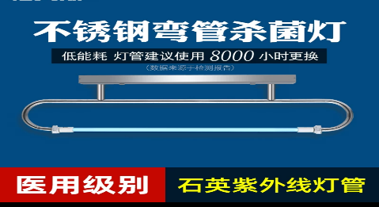
 | LED T8灯管支架 | 长：1.2米、 | 个 | 100 | 30 | 3000 |  | 三雄极光、欧普、雷士 | 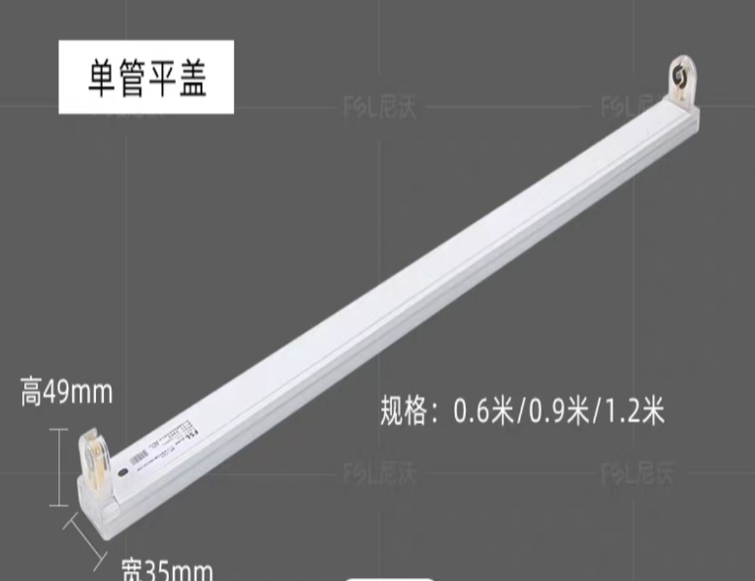
 | LED灯板 | 功率：12W，6500K，尺寸约14.5cm | 个 | 100 | 15 | 1500 |  | 三雄极光、欧普、雷士
 | LED电源 | 输入AC220、输出DC5v/70A、350W | 个 | 20 | 80 | 1600 |  | 上海中科、明伟 | 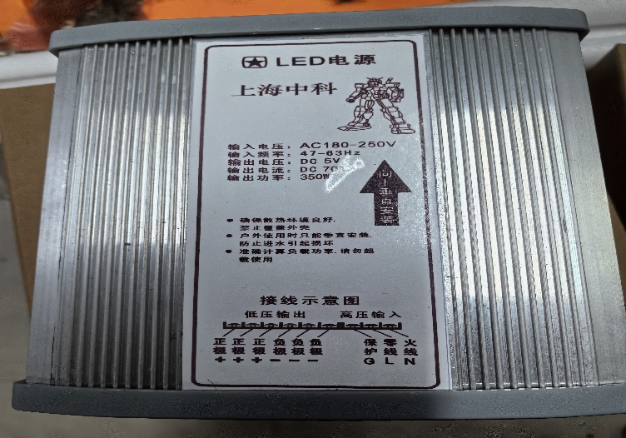
 | 8位无线插座 | 10A 、2500W、8位、带过载保护开关 | 个 | 30 | 102 | 3060 |  | 公牛
 | 堵漏王 | 规格：1KG、速凝、高硬 | 包 | 10 | 10 | 100 |  | 国优

